Card 2 – text

Field | Example content | Option A | Option B | Option C | Author | Image Alt | Image Description | Video Duration Est | Video Alt | Video Description
Title | Αντιδράτε ή παίρνετε πρωτοβουλία;
Text | Στην καθημερινή ζωή συχνά ανταποκρινόμαστε σε όσα συμβαίνουν γύρω μας. Αυτό σημαίνει ότι περιμένουμε, αντιδρούμε ή ακολουθούμε όσα κάνουν οι άλλοι. Η ανάληψη πρωτοβουλίας είναι διαφορετική. Σημαίνει ότι κάνετε επιλογές και ενεργείτε χωρίς να περιμένετε να σας το ζητήσουν. Και οι δύο αντιδράσεις είναι φυσικές. Η ηγεσία, όμως, αναπτύσσεται όταν επιλέγετε να παίρνετε πρωτοβουλία.
Quote
Image |  |  |  |  |  |  | A split image showing a woman first observing and hesitating in a group, and then taking initiative and speaking confidently.
Video
Subtitle
Multiple choice question
Open question
List
Last message

Card 4 - Comparison-Image
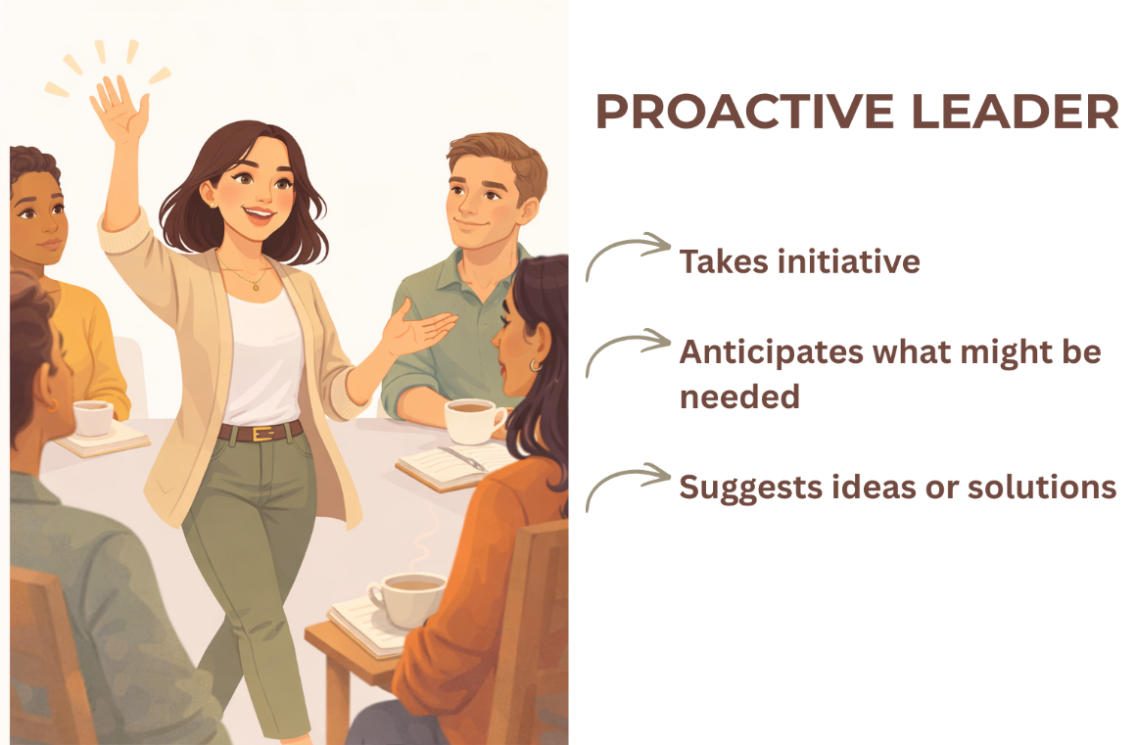
Field | Example content | Option A | Option B | Option C | Author | Image Alt | Image Description | Video Duration Est | Video Alt | Video Description
Title | Εντοπίστε τη διαφορά
Text | Ποια από τις δύο στάσεις σάς είναι πιο οικεία;
Quote
Image | https://drive.google.com/drive/folders/1eSaYQlUEzckfailf-tI9rt3kOVNV-Ftp?usp=drive_link
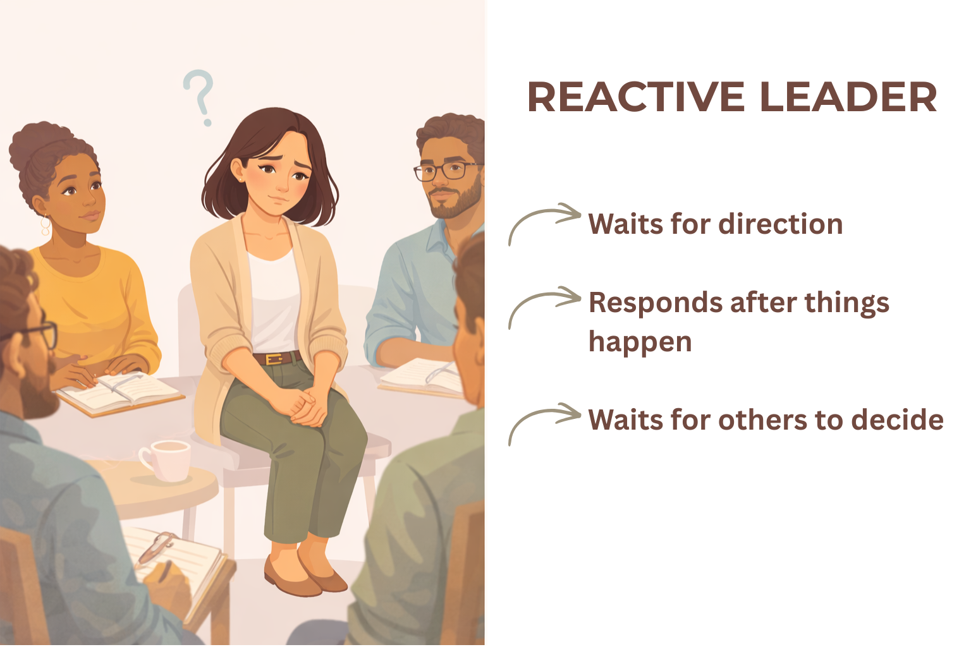
Video
Subtitle
Multiple choice question
Open question
List
Last message

